Worksheet
 | Alklima B.V.
 | Van Hennaertweg 29
 | 2952 CA Alblasserdam
 | NEDERLAND
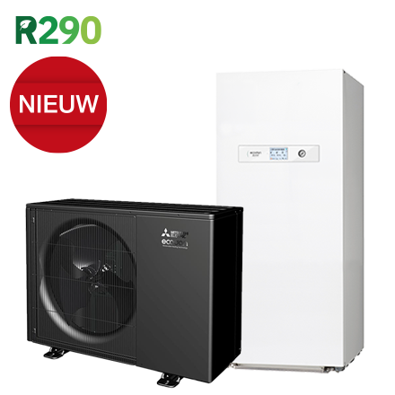
Code | SMCR-Z40V-150F SET
Product | Monoblock Eco-Inverter WZ40, Cilinder-unit 150 liter

Vermogen & prestaties
Naam |  | Waarde | Eenheid
Verwarmingsvermogen bij 7/35°C volgens EN 14511 |  | 3.5 | kW
Max. Verwarmingsvermogen bij -7/35°C |  | 6 | kW
Energie-efficiëntieklasse ruimteverwarming (35°C) bij gemiddelde omstandigheden |  | A+++ [D - A+++]
COP bij 7/35°C volgens EN 14511 |  | 5.14
Koelvermogen bij 35/18°C volgens EN 14511 |  | 4 | kW
EER bij 35/18°C |  | 5.04

Elektrische gegevens
Naam |  | Waarde | Eenheid
Voeding, fase & frequentie (Monoblock) |  | 230V / 1 / 50 Hz
Afzekering apparaat |  | 16 | A
Afzekering elektrisch verwarmingselement |  | 16 | A
Aansluiting voeding elektrisch element |  | Op binnendeel

Technische gegevens
Naam |  | Waarde | Eenheid
Type koudemiddel (GWP) |  | R290 (3)
Koudemiddelinhoud |  | 0.57 | kg
Max. verwarmingsaanvoertemperatuur |  | 75 | °C

Afmetingen & aansluitingen
Naam |  | Waarde | Eenheid
Afmetingen (HxBxD) |  | 715 × 970 × 400 | mm
Tankvolume |  | 150 | l

Uitvoering & werking
Naam |  | Waarde | Eenheid
Werkingsbereik warm tapwater |  | -25 - 46 | °C
Min. koelingsaanvoertemperatuur |  | 5 | °C
Opstelling apparaat |  | Binnen- en buitenopstelling
Geschikt voor warm tapwater |  | Ja
Warm tapwater regeling geïntegreerd |  | Ja
Geschikt voor actieve koeling |  | Ja
Met geïntegreerd buffervat |  | Nee

